Gráfico 1
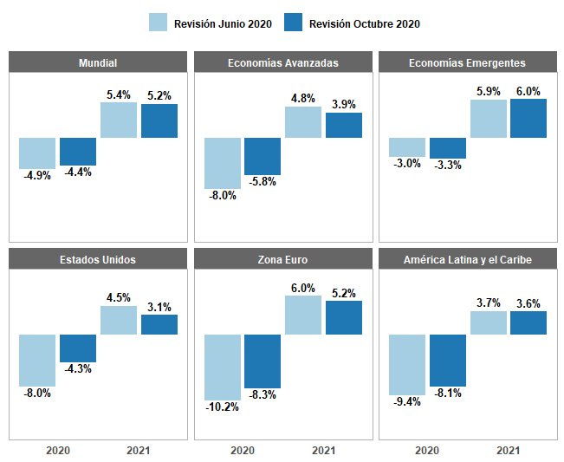
Revisión | País | Resultado | Año
Revisión Junio 2020 | Mundial | -4.9% | 2020
Revisión Junio 2020 | Estados Unidos | -8.0% | 2020
Revisión Junio 2020 | Zona Euro | -10.2% | 2020
Revisión Junio 2020 | Economías Avanzadas | -8.0% | 2020
Revisión Junio 2020 | Economías Emergentes | -3.0% | 2020
Revisión Junio 2020 | América Latina y el Caribe | -9.4% | 2020
Revisión Junio 2020 | Mundial | 5.4% | 2021
Revisión Junio 2020 | Estados Unidos | 4.5% | 2021
Revisión Junio 2020 | Zona Euro | 6.0% | 2021
Revisión Junio 2020 | Economías Avanzadas | 4.8% | 2021
Revisión Junio 2020 | Economías Emergentes | 5.9% | 2021
Revisión Junio 2020 | América Latina y el Caribe | 3.7% | 2021
Revisión Octubre 2020 | Mundial | -4.4% | 2020
Revisión Octubre 2020 | Estados Unidos | -4.3% | 2020
Revisión Octubre 2020 | Zona Euro | -8.3% | 2020
Revisión Octubre 2020 | Economías Avanzadas | -5.8% | 2020
Revisión Octubre 2020 | Economías Emergentes | -3.3% | 2020
Revisión Octubre 2020 | América Latina y el Caribe | -8.1% | 2020
Revisión Octubre 2020 | Mundial | 5.2% | 2021
Revisión Octubre 2020 | Estados Unidos | 3.1% | 2021
Revisión Octubre 2020 | Zona Euro | 5.2% | 2021
Revisión Octubre 2020 | Economías Avanzadas | 3.9% | 2021
Revisión Octubre 2020 | Economías Emergentes | 6.0% | 2021
Revisión Octubre 2020 | América Latina y el Caribe | 3.6% | 2021

Fuente: Perspectivas de la Economía Mundial, FMI

Gráfico 2
Detalle | 2019 |  |  |  | 2020
 | I | Abril-Junio | III | IV | I | Abril-Junio
Ocupados activos | 87.5 | 85.4 | 85.4 | 88.0 | 82.5 | 56.0
Gráfico 2. Composición de la población económica activa (PEA): Abril-Junio 2019-2020
 | Ocupados activos | Ocupados ausentes | Desocupados abiertos | Fuerza de trabajo potencial
Abril-Junio | 85.4 | 3.1 | 6.2 | 5.3
Abril-Junio | 56 | 28.4 | 2.8 | 12.7
Ocupados ausentes | 2.0 | 3.1 | 3.1 | 2.2 | 5.0 | 28.4
Desocupados abiertos | 5.6 | 6.2 | 6.2 | 5.6 | 5.3 | 2.8
Fuerza de trabajo potencial | 5.0 | 5.3 | 5.3 | 4.3 | 7.2 | 12.7

Fuente: BCRD

Gráfico 3
Composición de los Ingresos Corrientes del Gobierno Central
Enero-Septiembre 2020
Detalle | 2020 | % Ponderación
1.1 - Ingresos Corrientes | 444,683.6
Impuestos | 392,401.6 | 88.2%
Transferencias corrientes | 16,401.8 | 3.7%
Ventas de bienes y servicios | 13,655.7 | 3.1%
Rentas de la propiedad | 12,293.9 | 2.8%
Otros ingresos corrientes | 7,982.5 | 1.8%
Contribuciones a la seguridad social | 1,882.4 | 0.4%
Multas y sanciones pecuniarias | 65.7 | 0.0%
Total general | 444,683.6 | 100.0%
Notas: No incluyen las donaciones.
Fecha de registro: 15/10/2020
Fecha de recaudación: 30/09/2020
Fuente: Sistema de Información de la Gestión Financiera (SIGEF).

Gráfico 3. Composición de los Ingresos Corrientes del Gobierno Central Enero-Septiembre 2020 Valores en millones de RD$
Impuestos | 0.88242869371
Transferencias corrientes | 0.036884092086
Ventas de bienes y servicios | 0.03070889802
Rentas de la propiedad | 0.027646434811
Otros ingresos corrientes | 0.017950979109
Contribuciones a la seguridad social | 0.004233128825
Multas y sanciones pecuniarias | 0.00014777343643

Notas: No incluyen las donaciones.
Fecha de registro: 15/10/2020
Fecha de recaudación: 30/09/2020
Fuente: Sistema de Información de la Gestión Financiera (SIGEF).

Gráfico 4
DETALLE | Recaudado 2019 | Reestimado 2020 | Recaudado 2020
TN | 26,549.8 | 51,481.7 | 50,026.0
DGII | 362,521.9 | 309,435.5 | 316,362.7
DGA | 104,294.1 | 85,564.9 | 85,565.7
TOTAL | 493,365.8 | 446,482.1 | 451,954.3

No incluye donaciones.

 |  |  |  | Gráfico 4. Recaudación por Entidad Recaudadora
 |  |  |  | Enero-Septiembre 2019-2020
 |  |  |  | Valores en millones RD$
 | Recaudado 2019 | Reestimado 2020 | Recaudado 2020
TN | 26549.777928 | 51481.675385 | 50025.973056
DGII | 362521.86211 | 309435.46452 | 316362.70077
DGA | 104294.12985 | 85564.932924 | 85565.657482

 |  |  |  | Nota: Cifras Preliminares. Se excluyen donaciones.
 |  |  |  | Fecha de imputación: 30/09/2020.
 |  |  |  | Fecha de registro: 15/10/2020.
 |  |  |  | El Reestimado 2020 hace referencia a la reestimación mensual de los ingresos utilizados para el Presupuesto Aprobado 2020 correspondiente a la Ley 222-20.
 |  |  |  | Fuente: Sistema de Información de la Gestión Financiera.

Gráfico 5
Distribución del Gasto Gobierno Central Ene-sep 2019-2020
Gráfico 5. Distribución del Gasto por Clasificación Económica Enero-Septiembre 2019-2020
Valores en RD$ millones
Detalle | 2019 | 2020
Gastos Corrientes | 450,610.3 | 537,902.7
Gastos de Capital | 70,874.1 | 86,227.0

Gráfico 6
Gasto por Clasificación Funcional
Valores en RD$ millones
Finalidad | Ejecución | Participación
Servicios Sociales | 327,617.1 | 18.6%
Servicios Generales | 116,161.7 | 11.5%
Intereses de la Deuda Pública | 105,869.8 | 0.5%
Servicios Económicos | 71,606.6 | 52.5%
Protección del Medio Ambiente | 2,874.4 | 17.0%
Gráfico 6. Distribución del Gasto por Clasificación Funcional Enero-Septiembre 2020
Total | 624,129.6 | 100.0%

Fuente: SIGEF

Gráfico 7
Gráfico 7. Clasificación Funcional de los Gastos por COVID-19 Enero-Septiembre
SERVICIOS SOCIALES | 94443.204519
SERVICIOS GENERALES | 191.09104718
SERVICIOS ECONÓMICOS | 76.70498314
PROTECCIÓN DEL MEDIO AMBIENTE | 0.3798312
Finalidad | Millones RD$
SERVICIOS SOCIALES | 94,443.2
SERVICIOS GENERALES | 191.1
SERVICIOS ECONÓMICOS | 76.7
PROTECCIÓN DEL MEDIO AMBIENTE | 0.4
Cifras preliminares
Fuente: SIGEF

Gráfico 8
Gráfico 8. Gastos ejecutados en los programas de asistencia social Enero-Septiembre 2020
Quédate en casa | 45224.5
Fondo de Asistencia Solidaria al Empleado (FASE) | 34621.333625
Programa de Asistencia al Trabajador Independiente (PA' TI), | 4635.77
Detalle | Monto ejecutado (RD$ millones) | Distribución
Quédate en casa | 45,224.5 | 53.5%
Fondo de Asistencia Solidaria al Empleado (FASE) | 34,621.3 | 41.0%
Programa de Asistencia al Trabajador Independiente (PA' TI), | 4,635.8 | 5.5%
TOTAL | 84,481.6 | 100%
Fuente: SIGEF

